CONSOLIDADO
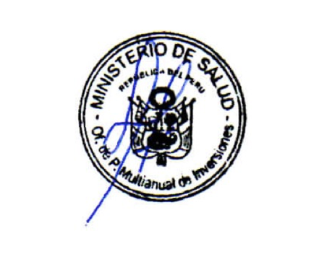
CONSOLIDADO GENERAL DE LA EJECUCIÓN DEL SECTOR SALUD
AL MES DE MARZO 2020

Año de Ejecución: 2020
Incluye: Sólo Proyectos

Pliego | PIM | Ejecución acumulada al 2020 (Devengado) | % Avance Ejecución

Sector 11: SALUD | 897,111,791 | 75,870,211 | 8.5
Función 20: SALUD | 884,083,914 | 66,910,448 | 7.6
011: M. DE SALUD | 857,138,829 | 62,684,356 | 7.3
001-117: ADMINISTRACIÓN CENTRAL - MINSA | 102,625,711 | 27,990,375 | 27.3
005-121: INSTITUTO NACIONAL DE SALUD MENTAL | 4,092,984 | 548,878 | 13.4
009-125: INSTITUTO NACIONAL DE REHABILITACIÓN | 585,635 | 585,635 | 100.0
010-126: INSTITUTO NACIONAL DE SALUD DEL NIÑO | 36,000 | 0 | 0.0
016-132: HOSPITAL NACIONAL HIPOLITO UNANUE | 416,563 | 0 | 0.0
027-143: HOSPITAL NACIONAL ARZOBISPO LOAYZA | 397,000 | 0 | 0.0
028-144: HOSPITAL NACIONAL DOS DE MAYO | 12,716,854 | 0 | 0.0
125-1655: PROGRAMA NACIONAL DE INVERSIONES EN SALUD | 725,923,020 | 33,546,111 | 4.6
144-1684: DIRECCIÓN DE REDES INTEGRADAS DE SALUD LIMA NORTE | 3,035,799 | 0 | 0.0
145-1685: DIRECCIÓN DE REDES INTEGRADAS DE SALUD LIMA SUR | 7,309,263 | 13,357 | 0.2
131: INSTITUTO NACIONAL DE SALUD | 12,918,548 | 124,000 | 1.0
136: INSTITUTO NACIONAL DE ENFERMEDADES NEOPLÁSICAS - INEN | 14,026,537 | 4,102,092 | 29.2

FUENTE DE INFORMACION: Transparencia Económica - Ministerio de Economía y Finanzas de fecha 02.04.2020
Página Web: www.mef.gob.pe
http://apps5.mineco.gob.pe/transparencia/Navegador/default.aspx

